Логистика FBS
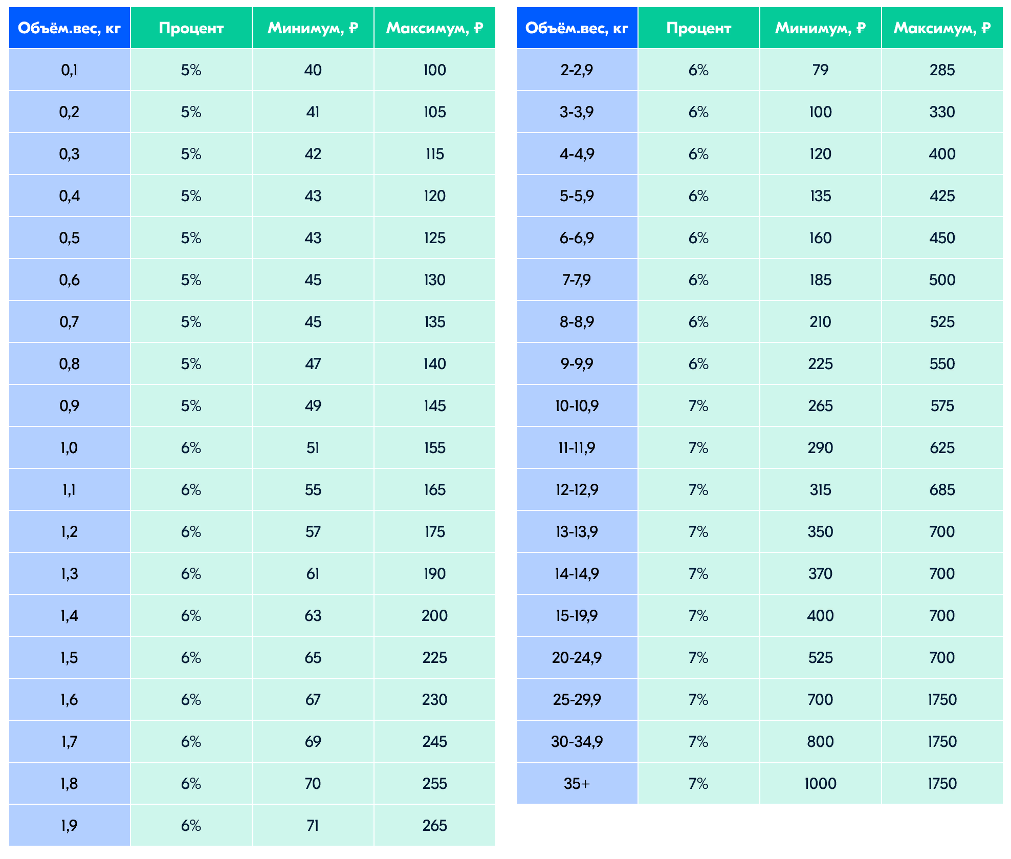
Объемный вес мин, кг | Объемный вес макс, кг | Процент | Минимум, руб. | Максимум, руб.
0.1 | 0.1 | 5% | 40 | 100
0.2 | 0.2 | 5% | 41 | 105
0.3 | 0.3 | 5% | 42 | 115
0.4 | 0.4 | 5% | 43 | 120
0.5 | 0.5 | 5% | 43 | 125
0.6 | 0.6 | 5% | 45 | 130
0.7 | 0.7 | 5% | 45 | 135
0.8 | 0.8 | 5% | 47 | 140
0.9 | 0.9 | 5% | 49 | 145
1 | 1 | 6% | 51 | 155
1.1 | 1.1 | 6% | 55 | 165
1.2 | 1.2 | 6% | 57 | 175
1.3 | 1.3 | 6% | 61 | 190
1.4 | 1.4 | 6% | 63 | 200
1.5 | 1.5 | 6% | 65 | 225
1.6 | 1.6 | 6% | 67 | 230
1.7 | 1.7 | 6% | 69 | 245
1.8 | 1.8 | 6% | 70 | 255
1.9 | 1.9 | 6% | 71 | 265
2 | 2.9 | 6% | 79 | 285
3 | 3.9 | 6% | 100 | 330
4 | 4.9 | 6% | 120 | 400
5 | 5.9 | 6% | 135 | 425
6 | 6.9 | 6% | 160 | 450
7 | 7.9 | 6% | 185 | 500
8 | 8.9 | 6% | 210 | 525
9 | 9.9 | 6% | 225 | 550
10 | 10.9 | 7% | 265 | 575
11 | 11.9 | 7% | 290 | 625
12 | 12.9 | 7% | 315 | 685
13 | 13.9 | 7% | 350 | 700
14 | 14.9 | 7% | 370 | 700
15 | 19.9 | 7% | 400 | 700
20 | 24.9 | 7% | 525 | 700
25 | 29.9 | 7% | 700 | 1750
30 | 34.9 | 7% | 800 | 1750
35 | 1000 | 7% | 1000 | 1750

